ლოტი #3
ლოტი #3 (ფასების ცხრილი)
# | შესყიდვის ობიექტის დასახელება | ფოტო | ტექნიკური მახასიათებლები | ერთჯერადად მოსაწოდებელი შეკვეთის საშუალო რაოდენობა | წლის განავლობაში შეკვეთის განთავსების საშუალო რაოდენობა | მოწოდების ვადა (კალენდ. დღე) | ერთეულის ღირებულება (ლარი) | ჯამური ღირებულება (ლარი) | ვალუტა
1 | ბრენდირებული ქაღალდის ჩანთა | 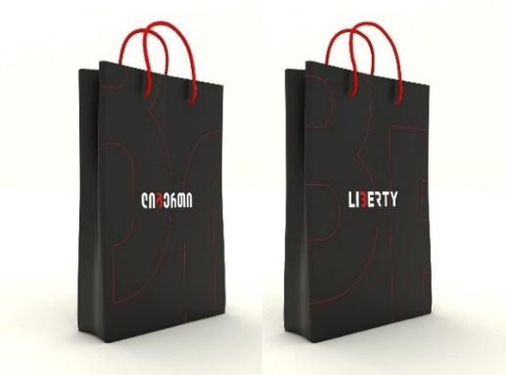 | ზომა 38x46.5; 210გრ ბრისტოლი, ბეჭდვა 4/0, მატი ლამინაცია 1/0, ფასადები ერთნაირი, თეთრი ან წითელი თოკები; სიმაღლე 35სმ, სიგანე 25სმ, გვერდი 8სმ; | 50 | 500 | 2-3 |  | -
 |  |  | ზომა 38x46.5; ბრისტოლი 210გრ., ბეჭდვა 4/0, ბარხატის ლამინაცია 1/0, არსებული დანით კვეთა, აწყობა, თეთრი ან წითელი თოკები;ფასადები სხვადასხვა; სიმაღლე 35სმ, სიგანე 25სმ, გვერდი 8სმ; | 50 | 500 | 2-3 |  | -
2 | ბრენდირებული კალამი | 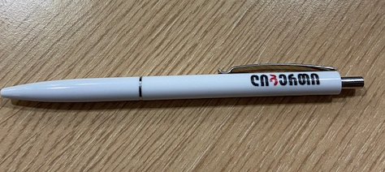 | ორმხრივი ბრენდირებით | 100 | 500 | 3-4 |  | -

3 | ბრენდირებული ბლოკნოტი | 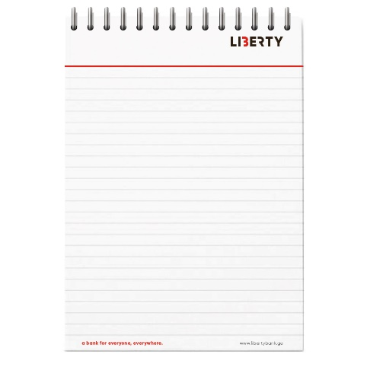 | ყდის გარეშე, მუყაოს ძირით, ზამბარიანი (ზამბარა ზემოდან); შიდა გვერდები ბრენდირებული ლოგოთი; ფურცლები ცალხაზიანი ან ხაზების გარეშე , მოთხოვნის მიხედვით. ასევე, მოთხოვნის მიხედვით გვერდების რაოდენობაც. ზომა A5, განფასებისთვის დასათვლელია არანაკლებ 50 გვერდიანი | 50 | 500 | 3-4
4 | სილიკონის სტიკერი | 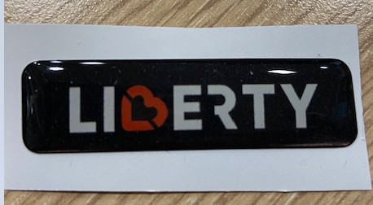 | 55მმX15მმ | 100 | 5,000 | 3-4 |  | -
სულ ჯამური ღირებულება დღგ-ს ჩათვლით: |  |  |  |  |  |  |  | -

* ტენდერში გამარჯვებულმა კომპანიამ უნდა გამოყოს მომსახურე მენეჯერი და დიზაინერი
** მოწოდება უნდა განხორციელდეს თბილისში უფასოდ

